1. Ingresos
1. Ingresos MGMP 2027-2030

Cifras en millones pesos corrientes |  |  | MGMP 2027-2030
Entidad | 2025 | 2026* | 2027 | 2028 | 2029 | 2030 | Var % | Var % | Var % | Var %
 |  |  |  |  |  |  | 27/26 | 28/27 | 29/28 | 30/29
Entidad 1 |  |  |  |  |  |  | 0% | 0% | 0% | 0%
Entidad 2 |  |  |  |  |  |  | 0% | 0% | 0% | 0%
Entidad 3 |  |  |  |  |  |  | 0% | 0% | 0% | 0%
Entidad n |  |  |  |  |  |  | 0% | 0% | 0% | 0%
Total Ingresos Sector | - | - | - | - |  | - | 0% | 0% | 0% | 0%

INGRESOS PROYECTADOS 2027 - 2030
 | Entidad 1 | Entidad 2 | Entidad 3 | Entidad n
2025
2026*
2027
2028
2029
2030

1.2 Tendencia Ingresos
1.1 Ingresos MGMP 2027-2030

OBSERVACION |  | INGRESAR LOS VALORES DE LOS INGRESOS EFECTIVOS (2016 - 2026) Y PROYECTADOS (2027-2030) EN LA TABLA - LA GRÁFICA SE CALCULA AUTOMATICAMENTE

ENTIDAD
 | INGRESOS EFECTIVOS | INGRESOS PROYECTADOS
2016
2017
2018
2019
2020
2021
2022
2023
2024
2025
2026
2027
2028
2029
2029
2030
ENTIDAD
Cifras en millones pesos corrientes
AÑO | INGRESOS EFECTIVOS | INGRESOS PROYECTADOS
2016
2017
2018
2019
2020
2021
2022
2023
2024
2025
2026
2027
2028
2029
2029
2030

2. MGMP Sector
2. Solicitud Sector MGMP 2027-2030

SECTOR
Cifras en millones de pesos corrientes |  |  | Solicitud MGMP 2027-2030
Gasto |  | 2026* | 2027 | 2028 | 2029 | 2030 | Var% | Var% | Var% | Var%
 |  |  |  |  |  |  | 27/26 | 28/27 | 29/28 | 30/29
Solicitud | Funcionamiento |  |  |  |  |  | 0% | 0% | 0% | 0%
 | Inversión |  |  |  |  |  | 0% | 0% | 0% | 0%
 | Total Solicitud MGMP 2027-2030 | - | - | - | - | - | 0% | 0% | 0% | 0%
 | MGMP 2026-2029 Conpes 4152 |  |  |  |  |  | 0% | 0% | 0% | 0%
 | Diferencia |  | - | - | - | - | 0% | 0% | 0% | 0%
* Apropiación vigente a 31 de marzo de 2026
SOLICITUD MGMP 2027 - 2030
 | Solicitud | Solicitud | Solicitud
2026* |  |  | -
2027 |  |  | -
2028 |  |  | -
2029 |  |  | -
2030 |  |  | -

2.1 Vig. Futuras
2.1 Vigencias Futuras MGMP 2027-2030

SECTOR
Incluir las Vigencias Futuras Autorizadas por DNP y MHCP u comprometidas por el sector para el periodo 2027-2030
Cifras en millones de pesos corrientes | MGMP 2027 - 2030
Vigencias Futuras | 2027 | 2028 | 2029 | 2030

Funcionamiento |  |  | - | -
Inversión | - | - | - | - | Item | 2027 | 2028 | 2029 | 2030
Proyecto 1
Proyecto 2 |  |  |  |  | Total Solicitado | - | - | - | -
Proyecto n |  |  |  |  | Total MGMP | - | - | - | -
Total Vigencias Futuras 2027-2030 | - | - | - | - | Total VF | - | - | - | -

SOLICITADO VS MGMP VS VIGENCIAS FUTURAS SECTOR (Cifras en millones de pesos)​

ENTIDAD
Incluir las Vigencias Futuras Autorizadas por DNP y MHCP para el periodo 2027-2030
Cifras en millones de pesos corrientes | MGMP 2027 - 2030
Vigencias Futuras | 2027 | 2028 | 2029 | 2030

Funcionamiento
Inversión | - | - | - | -
Proyecto 1
Proyecto 2
Proyecto n
Total Vigencias Futuras 2027-2030 | - | - | - | -

3. MGMP FTO. Entidad
3. Solicitud MGMP 2027-2030 Funcionamiento
SOLICITUDES FUNCIONAMIENTO 2027 - 2030
 | Entidad 1 | Entidad 2 | Entidad 3 | Entidad 4
2026* | -
2027
2028
2029
2030
Cifras en millones pesos corrientes |  | MGMP 2027-2030
SECTOR | 2026* | 2027 | 2028 | 2029 | 2030 | Var% | Var% | Var% | Var%
 |  |  |  |  |  | 27/26 | 28/27 | 29/28 | 30/29
Entidad 1 | - |  |  |  |  | 0% | 0% | 0% | 0%
Entidad 2 |  |  |  |  |  | 0% | 0% | 0% | 0%
Entidad 3 |  |  |  |  |  | 0% | 0% | 0% | 0%
Entidad 4 |  |  |  |  |  | 0% | 0% | 0% | 0%
Total Funcionamiento | - | - | - | - | - | 0% | 0% | 0% | 0%
Servicio de la Deuda |  |  |  |  |  | 0% | 0% | 0% | 0%
Total Funcionamiento + Servicio de la Deuda |  |  |  |  |  | 0% | 0% | 0% | 0%

SECTOR DETALLADO
Cifras en millones pesos corrientes |  | MGMP 2027-2030
Funcionamiento | 2026* | 2027 | 2028 | 2029 | 2030 | Var% | Var% | Var% | Var%
 |  |  |  |  |  | 27/26 | 28/27 | 29/28 | 30/29
Gastos de personal | - |  |  |  |  | 0% | 0% | 0% | 0%
Adquisición de Bienes y servicios |  |  |  |  |  | 0% | 0% | 0% | 0%
Transferencias corrientes |  |  |  |  |  | 0% | 0% | 0% | 0%
Transferencias de capital |  |  |  |  |  | 0% | 0% | 0% | 0%
Gastos de comercialización y producción |  |  |  |  |  | 0% | 0% | 0% | 0%
Adquisición de activos financieros |  |  |  |  |  | 0% | 0% | 0% | 0%
Disminución de pasivos |  |  |  |  |  | 0% | 0% | 0% | 0%
Gastos por tributos, multas, sanciones e intereses de mora |  |  |  |  |  | 0% | 0% | 0% | 0%
Total Funcionamiento | - | - | - | - | - | 0% | 0% | 0% | 0%
Servicio de la Deuda |  |  |  |  |  | 0% | 0% | 0% | 0%
Total Funcionamiento + Servicio de la Deuda | 0 | 0 | 0 | 0 | 0 | 0% | 0% | 0% | 0%
* Apropiación vigente a 31 de marzo de 2026

ENTIDAD 1
Cifras en millones pesos corrientes |  | MGMP 2027-2030
Funcionamiento | 2026* | 2027 | 2028 | 2029 | 2030 | Var% | Var% | Var% | Var%
 |  |  |  |  |  | 27/26 | 28/27 | 29/28 | 30/29
Gastos de personal | - |  |  |  |  | 0% | 0% | 0% | 0%
Adquisición de Bienes y servicios |  |  |  |  |  | 0% | 0% | 0% | 0%
Transferencias corrientes |  |  |  |  |  | 0% | 0% | 0% | 0%
Transferencias de capital |  |  |  |  |  | 0% | 0% | 0% | 0%
Gastos de comercialización y producción |  |  |  |  |  | 0% | 0% | 0% | 0%
Adquisición de activos financieros |  |  |  |  |  | 0% | 0% | 0% | 0%
Disminución de pasivos |  |  |  |  |  | 0% | 0% | 0% | 0%
Gastos por tributos, multas, sanciones e intereses de mora |  |  |  |  |  | 0% | 0% | 0% | 0%
Total Funcionamiento | - | - | - | - | - | 0% | 0% | 0% | 0%
Servicio de la Deuda |  |  |  |  |  | 0% | 0% | 0% | 0%
Total Funcionamiento + Servicio de la Deuda | 0 | 0 | 0 | 0 | 0 | 0% | 0% | 0% | 0%
* Apropiación vigente a 31 de marzo de 2026

ENTIDAD 2
Cifras en millones pesos corrientes |  | MGMP 2027-2030
Funcionamiento | 2026* | 2027 | 2028 | 2029 | 2030 | Var% | Var% | Var% | Var%
 |  |  |  |  |  | 27/26 | 28/27 | 29/28 | 30/29
Gastos de personal | - |  |  |  |  | 0% | 0% | 0% | 0%
Adquisición de Bienes y servicios |  |  |  |  |  | 0% | 0% | 0% | 0%
Transferencias corrientes |  |  |  |  |  | 0% | 0% | 0% | 0%
Transferencias de capital |  |  |  |  |  | 0% | 0% | 0% | 0%
Gastos de comercialización y producción |  |  |  |  |  | 0% | 0% | 0% | 0%
Adquisición de activos financieros |  |  |  |  |  | 0% | 0% | 0% | 0%
Disminución de pasivos |  |  |  |  |  | 0% | 0% | 0% | 0%
Gastos por tributos, multas, sanciones e intereses de mora |  |  |  |  |  | 0% | 0% | 0% | 0%
Total Funcionamiento | - | - | - | - | - | 0% | 0% | 0% | 0%
Servicio de la Deuda |  |  |  |  |  | 0% | 0% | 0% | 0%
Total Funcionamiento + Servicio de la Deuda | 0 | 0 | 0 | 0 | 0 | 0% | 0% | 0% | 0%
* Apropiación vigente a 31 de marzo de 2026

ENTIDAD 3
Cifras en millones pesos corrientes |  | MGMP 2027-2030
Funcionamiento | 2026* | 2027 | 2028 | 2029 | 2030 | Var% | Var% | Var% | Var%
 |  |  |  |  |  | 27/26 | 28/27 | 29/28 | 30/29
Gastos de personal | - |  |  |  |  | 0% | 0% | 0% | 0%
Adquisición de Bienes y servicios |  |  |  |  |  | 0% | 0% | 0% | 0%
Transferencias corrientes |  |  |  |  |  | 0% | 0% | 0% | 0%
Transferencias de capital |  |  |  |  |  | 0% | 0% | 0% | 0%
Gastos de comercialización y producción |  |  |  |  |  | 0% | 0% | 0% | 0%
Adquisición de activos financieros |  |  |  |  |  | 0% | 0% | 0% | 0%
Disminución de pasivos |  |  |  |  |  | 0% | 0% | 0% | 0%
Gastos por tributos, multas, sanciones e intereses de mora |  |  |  |  |  | 0% | 0% | 0% | 0%
...

3.1 MGMP FTO. Programático
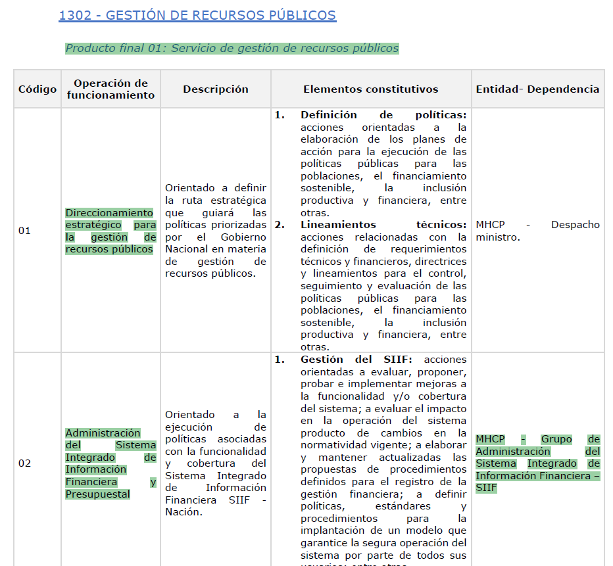
...
2029 | 2030 | Var% | Var% | Var% | Var%
 |  | 27/26 | 28/27 | 29/28 | 30/29
- | - | 0% | 0% | 0% | 0%
 |  | 0% | 0% | 0% | 0%
 |  | 0% | 0% | 0% | 0%
 |  | 0% | 0% | 0% | 0%
 |  | 0% | 0% | 0% | 0%
- | - | 0% | 0% | 0% | 0%
 |  | 0% | 0% | 0% | 0%
 |  | 0% | 0% | 0% | 0%
 |  | 0% | 0% | 0% | 0%
 |  | 0% | 0% | 0% | 0%
- | - | 0% | 0% | 0% | 0%
 |  | 0% | 0% | 0% | 0%
 |  | 0% | 0% | 0% | 0%
 |  | 0% | 0% | 0% | 0%
 |  | 0% | 0% | 0% | 0%
- | - | 0% | 0% | 0% | 0%
 |  | 0% | 0% | 0% | 0%
 |  | 0% | 0% | 0% | 0%
 |  | 0% | 0% | 0% | 0%
 |  | 0% | 0% | 0% | 0%
- | - | 0% | 0% | 0% | 0%
 |  | 0% | 0% | 0% | 0%
 |  | 0% | 0% | 0% | 0%
 |  | 0% | 0% | 0% | 0%
 |  | 0% | 0% | 0% | 0%
- | - | 0% | 0% | 0% | 0%
 |  | 0% | 0% | 0% | 0%
 |  | 0% | 0% | 0% | 0%
 |  | 0% | 0% | 0% | 0%
 |  | 0% | 0% | 0% | 0%
- | - | 0% | 0% | 0% | 0%
 |  | 0% | 0% | 0% | 0%
 |  | 0% | 0% | 0% | 0%
 |  | 0% | 0% | 0% | 0%
 |  | 0% | 0% | 0% | 0%
- | - | 0% | 0% | 0% | 0%
 |  | 0% | 0% | 0% | 0%
 |  | 0% | 0% | 0% | 0%
 |  | 0% | 0% | 0% | 0%
 |  | 0% | 0% | 0% | 0%
- | - | 0% | 0% | 0% | 0%
- | - | 0% | 0% | 0% | 0%
- | - | 0% | 0% | 0% | 0%
- | - | 0% | 0% | 0% | 0%
- | - | 0% | 0% | 0% | 0%
- | - | 0% | 0% | 0% | 0%
- | - | 0% | 0% | 0% | 0%
 |  | 0% | 0% | 0% | 0%
...

4. Inversión Princ. Invers
...
SECTOR
Cifras en millones de pesos corrientes
No. | Principales Inversiones Sectoriales (BPIN / Proyecto) | Horizonte (Inicio-Fin) | BPIN 2022 | Valor Comprometido 2022 | Avance al Cierre 2022 | BPIN 2023 | Valor Comprometido 2023 | Avance al Cierre 2023 | BPIN 2024 | Valor Comprometido 2024
1 | Proyecto 1
2 | Proyecto 2
3 | Proyecto 3
4 | Proyecto 4
5 | Proyecto 5
TOTAL |  |  |  | - |  |  | - |  |  | -

Participación % Principales Inversiones 2026
 | Valor Proyectado 2026
Proyecto 1
Proyecto 2
Proyecto 3
Proyecto 4
Proyecto 5

4.2 Inversión (Sectorial)
...
Cifras en pesos corrientes |  |  |  | MGMP 2027-2030
Entidad 1 |  |  | - |  |  | - |  |  | - |  |  | -
Entidad 2 |  |  | - |  |  | - |  |  | - |  |  | -
Entidad 3 |  |  | - |  |  | - |  |  | - |  |  | -
Entidad 4 |  |  | - |  |  | - |  |  | - |  |  | -
Total Solicitado 2027-2030 | - | - | - | - | - | - | - | - | - | - | - | - | -
MGMP 2026-2029 Inversión
DIFERENCIA |  |  | - | - | - | - | - | - | - | - | - | - | -
* Apropiación vigente a 31 de marzo de 2026

SOLICITUDES INVERSIÓN 2027 - 2030
 | Entidad 1 | Entidad 2 | Entidad 3 | Entidad 4 | Total Solicitado 2027-2030
Nación |  |  |  |  | -
Propios |  |  |  |  | -
Total | - | - | - | - | -
Nación |  |  |  |  | -
Propios |  |  |  |  | -
Total | - | - | - | - | -
Nación |  |  |  |  | -
Propios |  |  |  |  | -
Total | - | - | - | - | -
Nación |  |  |  |  | -
Propios |  |  |  |  | -
Total | - | - | - | - | -
Nación |  |  |  |  | -
Propios |  |  |  |  | -
Total | - | - | - | - | -

